6803_
 | Инструкция: Как вручную нарисовать квадратики и коннекторы в Excel
 | Шаг 1: Добавление фигур
 | 1. Перейдите на вкладку "Вставка" в верхней панели.
 | 2. Нажмите "Фигуры" (в группе "Иллюстрации").
 | 3. Выберите "Прямоугольник" из списка доступных фигур.
 | Шаг 2: Рисование квадратов
 | 1. Щелкните и перетащите мышью на листе, чтобы нарисовать квадрат.
 | 2. Чтобы сделать квадрат идеально пропорциональным, удерживайте клавишу Shift при рисовании.
 | Шаг 3: Настройка внешнего вида квадратов
 | 1. Щелкните правой кнопкой мыши на квадрате и выберите "Формат фигуры".
 | 2. В открывшемся меню:
ОТВЕТ 14 | Установите заливку цвета (например, голубой).
 | Установите цвет границы (например, черный).
 | Шаг 4: Добавление текста
6
 | 1. Щелкните дважды на квадрате, чтобы добавить текст.
 | 2. Введите номер вершины (например, 1, 2, 3).
7
 | 3. Выделите текст и настройте его через вкладку "Главная":
 | Установите шрифт (например, Arial, размер 14).
5
 | Сделайте текст жирным и белым.
 | Шаг 5: Размещение квадратов по кругу
 | 1. Расположите квадраты вручную так, чтобы они образовывали круг.
 | Шаг 6: Добавление соединителей
1
 | 1. Перейдите на вкладку "Вставка".
 | 2. Нажмите "Фигуры".
 | 3. Прокрутите список до раздела "Линии" и выберите "Соединительная линия" (обычно это первая линия в разделе).
4
 | Шаг 7: Создание соединений
 | 1. Щелкните на границе одного квадрата (вершины), чтобы начать линию.
 | 2. Перетащите курсор к границе другого квадрата и щелкните снова, чтобы завершить линию.
2
 | 3. Линия автоматически "прикрепится" к границам фигур.
 | Шаг 8: Настройка внешнего вида линий
3
 | 1. Щелкните правой кнопкой мыши на линии и выберите "Формат фигуры".
 | 2. В открывшемся меню:
 | Установите цвет линии (например, черный).
 | Задайте толщину линии (например, 1–2 пт).
 | При желании выберите стиль линии (сплошная, пунктирная и т.д.).
 | Шаг 9: Добавление меток к линиям (необязательно)
 | 1. Если нужно подписать линию (например, вес ребра), добавьте текстовое поле:
 | Нажмите "Вставка" → "Текстовое поле".
 | Нарисуйте текстовое поле рядом с линией.
 | Введите текст (например, 10, 20).
 | 2. Настройте внешний вид текстового поля:
 | Уберите границы (через "Формат фигуры").
 | Установите цвет текста (например, черный).
 | Шаг 10. (необязательно) Если вы хотите, чтобы граф был единым объектом:
 | 1. Выделите все квадраты и линии (удерживая клавишу Ctrl).
 | 2. Щелкните правой кнопкой мыши и выберите "Группировать".

6803
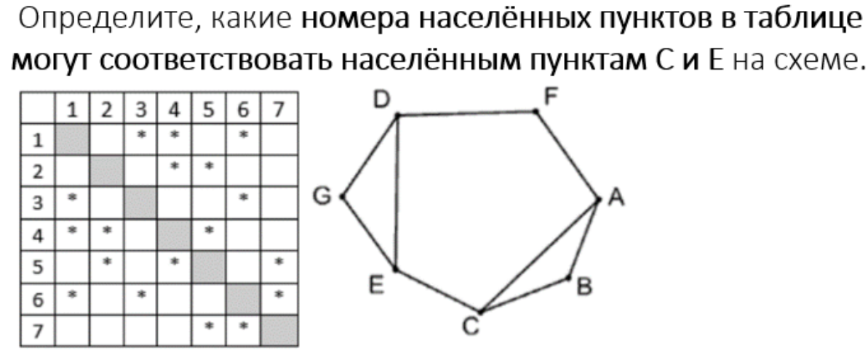
13 14 16 24 25 36 45 57 67

6
3
7

5

1
 | ОТВЕТ 14

2

4

23360
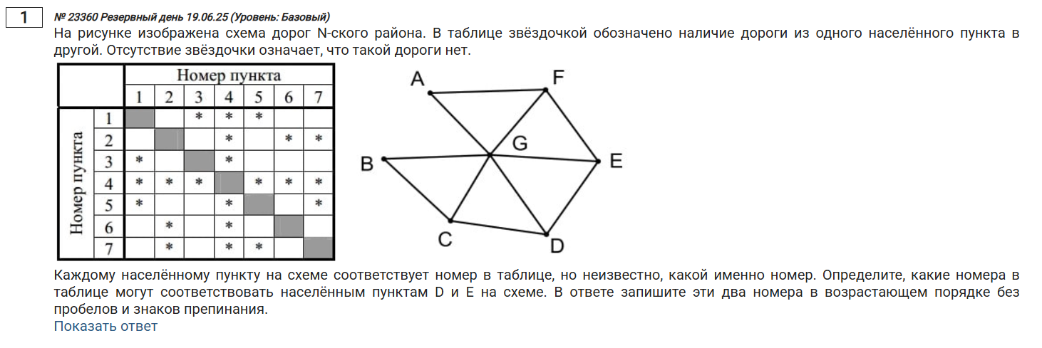
13 14 15 24 26 27 34 45 46 47 57
В ячейку а1 записать ребра графа в виде 12 13 14 15
Нажать КНОПКУ
Передвинуть вершины так, чтобы внешний вид графа совпал с заданным

7

5
2

4
 | ОТВЕТ 57

6

1

3

1882
13 15 16 24 27 28 36 37 38 45 47 57 68
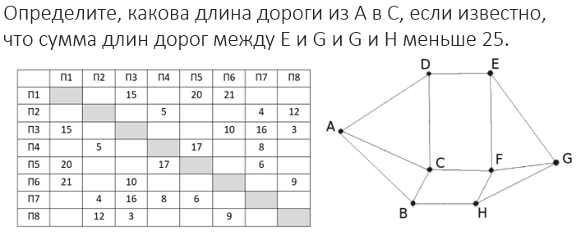

7

6
8

 | ОТВЕТ 10

5
1

4
2

3

4145П
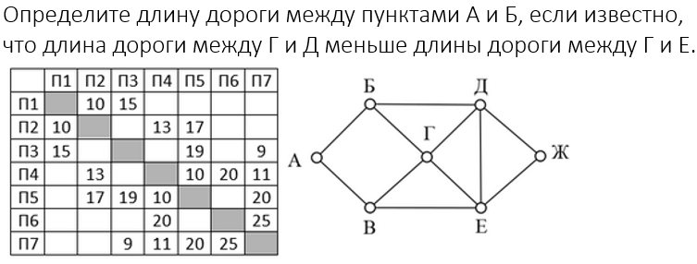
12 13 24 25 35 37 45 46 47 57 67 | ОТВЕТ 10
1

3

2

5

 |  | ОТВЕТ 10

4

7

6

331К ДЭЙКСТРА
13 23 25 26 35 36 37 47 56
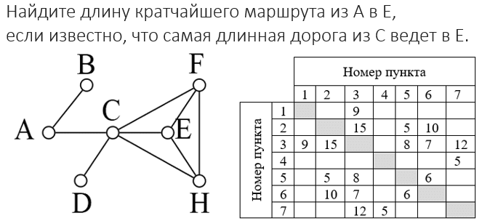

6

4

7
5
3
 | ОТВЕТ 25

2

1

1454 - ДЭЙКСТРА
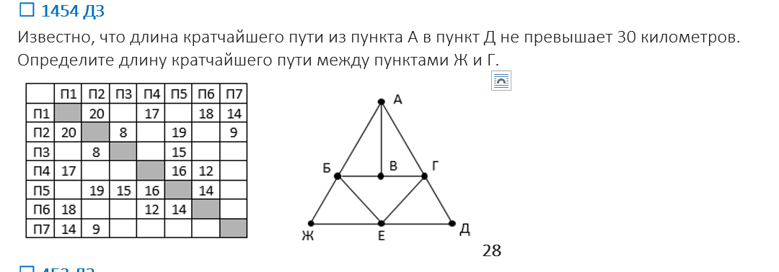
12 14 16 17 23 25 27 35 45 46 56

4

1

6
5

 | ОТВЕТ 28

7
2

3

3976П ДЭЙКСТРА
12 13 15 23 24 27 35 47 56 57 67

1
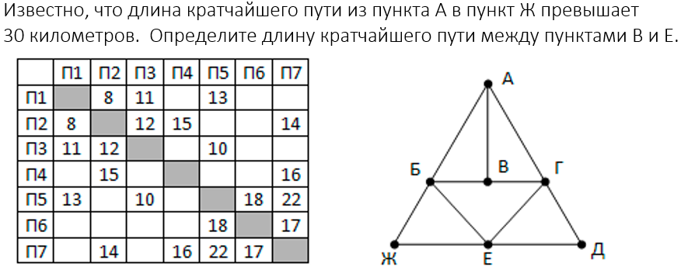

5

3
6
 | ОТВЕТ 26

2

7

4

ДЗ 44
13 14 15 23 26 27 36 37 45 46 57

5
7

4

1
3
2

6

ДЗ 6364
13 18 23 24 25 27 35 38 46 48 67
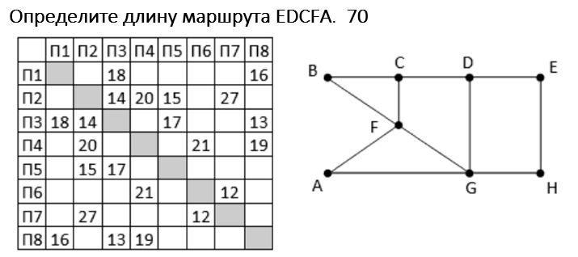

4

6

8

3
 | ОТВЕТ 70
1
2

5

7

ДЗ 6200
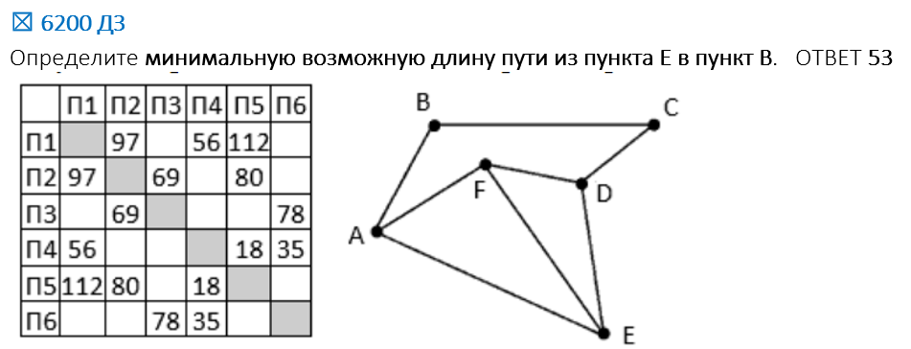
12 14 15 23 25 36 45 46

5

4
1

2

6

3

ДЗ 453 - ДЭЙКСТРА
12 13 15 24 25 27 38 47 56 67 68 78 34

8

6

7
3

4

 | ОТВЕТ 20

2

5

1

ДЗ 6614 - ДЭЙКСТРА
14 15 17 23 27 36 37 46 47 48 56 68 78

3

6

8

5
 | ОТВЕТ 22

4

2

1

7

1234
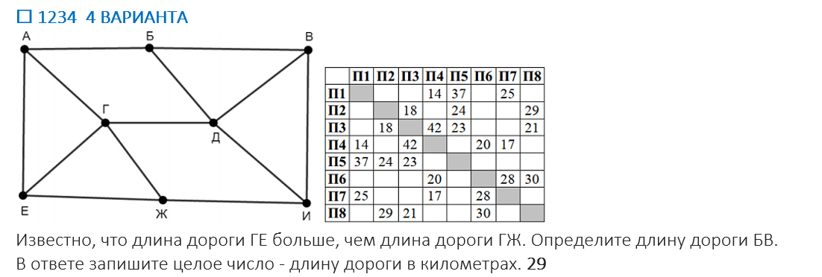
14 15 17 23 25 28 34 35 38 46 47 67 68

1
7
6

8

4

5
3

2

6709
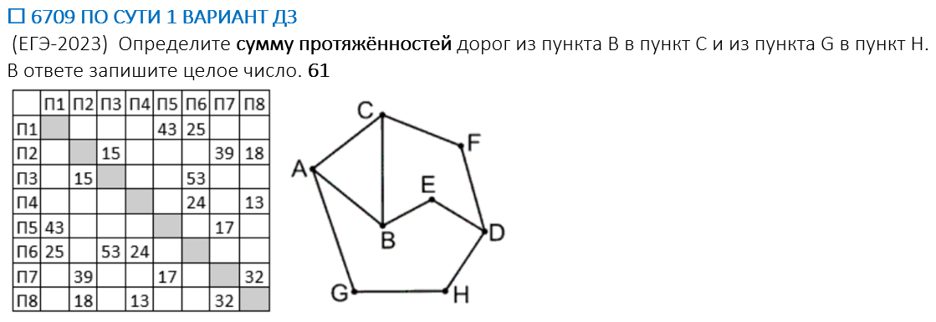
15 16 27 28 36 46 48 57 78

 | ОТВЕТ 61

815
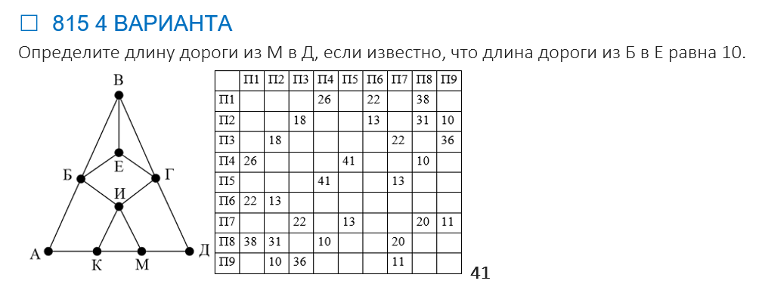
14 16 18 23 26 28 29 37 39 45 48 57 78 79

8
7

9

6

1

5

2

4
3

